功能描述

商品名 | WHEEL OF LUCK
内容 | 转一次转盘，使赢的钱再翻倍
弹窗入口 | 卷轴界面
弹窗时机1 | 每日首次BIGWIN后弹出
弹窗时机2 | 每次Epic win之后弹出, 每6小时最多出一次

价格 | Credits范围 | 倍数转盘 | 奖励上限 | Lucky值（和大商城一样）
1.99 | 5000<X<=1万 | 小倍数LuckyWheel1 | 无 | 15万*VIP倍数
9.99 | 1万<X<=10万 | 中倍数LuckyWheel2 | 无 | 120万*VIP倍数
19.99 | X>10万 | 大倍数LuckyWheel3 | 100万 | 360万*VIP倍数

LuckyWheel1 | ID | 倍数 | 权重
 | 1 | 500% | 5 | 25
 | 2 | 110% | 1 | 1.1
 | 3 | 120% | 1 | 1.2
 | 4 | 130% | 1 | 1.3
 | 5 | 140% | 1 | 1.4
 | 6 | 150% | 1 | 1.5
 | 7 | 160% | 1 | 1.6
 | 8 | 170% | 1 | 1.7
 | 9 | 180% | 1 | 1.8
 | 10 | 200% | 2 | 4
 |  |  | 15 | 40.6
 |  |  |  | 2.7066666667

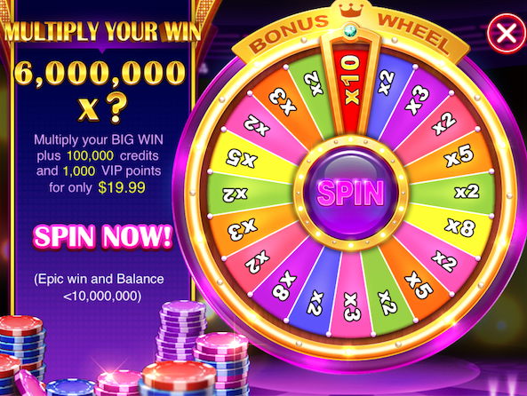
LuckyWheel2 | ID | 倍数 | 权重
 | 1 | 7 | 1 | 7
 | 2 | 2 | 1 | 2
 | 3 | 3 | 1 | 3
 | 4 | 2 | 1 | 2
 | 5 | 4 | 1 | 4
 | 6 | 2 | 1 | 2
 | 7 | 5 | 1 | 5
 | 8 | 2 | 1 | 2
 | 9 | 3 | 1 | 3
 | 10 | 2 | 1 | 2
 | 11 | 4 | 1 | 4
 | 12 | 2 | 1 | 2
 | 13 | 5 | 1 | 5
 | 14 | 2 | 1 | 2
 |  |  | 14 | 45
 |  |  |  | 3.2142857143

LuckyWheel3 | ID | 倍数 | 权重
 | 1 | 10 | 1 | 10
 | 2 | 2 | 1 | 2
 | 3 | 3 | 1 | 3
 | 4 | 2 | 1 | 2
 | 5 | 5 | 1 | 5
 | 6 | 2 | 1 | 2
 | 7 | 7 | 1 | 7
 | 8 | 2 | 1 | 2
 | 9 | 6 | 1 | 6
 | 10 | 2 | 1 | 2
 | 11 | 4 | 1 | 4
 | 12 | 2 | 1 | 2
 | 13 | 6 | 1 | 6
 | 14 | 2 | 1 | 2
 | 15 | 7 | 1 | 7
 | 16 | 2 | 1 | 2
 | 17 | 5 | 1 | 5
 | 18 | 2 | 1 | 2
 | 19 | 3 | 1 | 3
 | 20 | 2 | 1 | 2
 |  |  | 20 | 76
 |  |  |  | 3.8

